使用方法
「その他の法人・個人」専用の入力シートです。
(「社会福祉法人認定こども園」を除く） 作業順に作ってください。
学校法人、社会福祉法人認定こども園は別の入力シートをご利用ください。

入力
作業１(法人等について）
作業２(学校(園)について）
作業３(資金収支計算書）
の順に入力します
入力すると
データができます
保存
ファイル名を
以下のとおり変更して
保存してください
（学校名を含む名前に変更してください。）
【 】_R〇e-調査票（その他の法人・個人用）.xlsx
↑
ここに学校名を入れます
例)【九段学校名】_R〇e-調査票（その他の法人・個人用）.xlsx
提出
完成したファイルを
法人本部が所在する都道府県に
提出してください。
このファイルを電子メールに添付して、
指定されたアドレスにお送りください。
（形式は、各都道府県の指示に従ってください）

※ 都道府県へ
「紙で提出」する場合
所轄の都道府県が
紙形式での提出が可能な場合のみ
「別の書式（ダウンロード様式）」
を使って作成してください。
事業団HPから別のファイルを
ダウンロードして
調査票を作成してください
ダウンロードページのアドレス
https://www/shigaku.go.jp/s_shinseiyoushitou.htm

作業１
作業１
矢印の下にある水色欄に、法人等について記入してください

法人等について ～水色部分にご入力（選択）ください～ |  |  |  | 入力例 ↓
法人等名 | 法人種別等 |  | 名称
 | フリガナ |  |  |  | シャカイフクシホウジン | シガククダンフクシカイ
 | (令和8年度) |  |  |  | 社会福祉法人 | 私学九段福祉会
 | (令和7年度) |  |  |  | 一般社団法人
理事長名 （個人は代表者名） |  | 姓 | 名
 | フリガナ |  |  |  | シガク | タロウ
 | 漢字等 |  |  |  | 私学 | 太郎
調査対象学校(園)数 （同一法人内に何校(園)ありますか？） |  |  | 校(園)＝教育施設数 |  | 2 | 校(園)＝教育施設数

作業２
作業２
矢印の下にある色欄に、学校（園）ごとに記入してください
「分園」「分校」「保育園」は、入力不要です
灰色部分、該当しない費目は、入力不要です
注） 同じ内容を複写して、複数個所に入れる際は「コピー＆値貼り付け」でお願いします。
（「切り取り＆貼り付け」を行うと、正しい数値を反映できません）
 |  |  |  |  |  |  | 0

法人等が設置する学校(園)、個人立の学校(園)について
１法人に１校(園)のみの場合は１校(園)目のタテの欄のみにご記入ください。 ５校(園)以上ある場合はファイルをコピーして作成してください。
 |  |  | １校(園)目 | ２校(園)目 | ３校(園)目 | ４校(園)目 |  | 入力例
名称 |  | ﾌﾘｶﾞﾅ |  |  |  |  |  | ナンボクコウトウセンシュウガッコウ
 |  |  |  |  |  |  |  | 南北高等専修学校
学校種･課程 |  |  |  |  |  |  |  | N 専修学校専門課程
校長（園長）名 |  | 姓 |  |  |  |  |  | 私学
 |  | 名 |  |  |  |  |  | 吾郎
学校（園）の住所 | 郵便番号 | 〒 |  |  |  |  |  | 102-8145
 | 都道府県 |  |  |  |  |  |  | 東京都
 |  | ﾌﾘｶﾞﾅ |  |  |  |  |  | チヨダクイイダチョウフジミ23-1-7-5
幼稚園・こども園の
人数の
入力方法は
紫矢印を
下に
辿って
ください。
 | 市区町村 町名、 丁目以下は 数字とハイフンを使用 （入力例参照） | 漢字 |  |  |  |  |  | 千代田区飯田町富士見２３-1-7-5
 | 電話番号 |  |  |  |  |  |  | 03-3230-1321
調 査 担 当 者 | 役職 |  |  |  |  |  |  | 事務担当
 | 氏名 |  |  |  |  |  |  | 私学 花子
 | 電話番号 |  |  |  |  |  |  | 03-3230-1321
 | FAX |  |  |  |  |  |  | 03-3230-1321
人数（下表参照） | A）本務教員 | (人) |  |  |  |  |  | 14
 | B）兼務教員 | (人) |  |  |  |  |  | 3
 | C)本務職員 | (人) |  |  |  |  |  | 6
 | D）収容定員数 | (人) |  |  |  |  |  | 90
 | 認可クラス数 | (ｸﾗｽ) |  |  |  |  |  | 5
 | E）生徒・園児数 | (人) |  |  |  |  |  | 88
※0人(ｸﾗｽ)の時は０を入力↗
認可年月日 |  | (元号) |  |  |  |  |  | ３.昭和
 |  | (年) |  |  |  |  |  | 48
 |  | (月) |  |  |  |  |  | 4
 |  | (日) |  |  |  |  |  | 23
男女校種別 |  |  |  |  |  |  |  | 3.男女共学
以下の３つは、カラー表示の場合のみ、プルダウンから選択してください |  |  |  |  |  |  |  | 入力例

入力不要 |  |  |  |  |  |  |  | 入力不要
入力不要 |  |  |  |  |  |  |  | 入力不要
入力不要

 |  |  |  |  |  |  |  | 入力不要

以下は、名称変更、廃止、休校・募集停止や分離した場合のみ、記入してください |  |  |  |  |  |  |  | 入力例
名称変更、廃止、 休校・募集停止、 分離とその事由 |  |  |  |  |  |  |  | 2.休校・募集停止
名称変更、廃止、 休校・募集停止、 分離 年月 |  | (元号) |  |  |  |  |  | 4.平成
 |  | (年) |  |  |  |  |  | 31
 |  | (月) |  |  |  |  |  | 4
右欄、記入不要です

認定こども園用です
（幼稚園用は更に下）
学校基本調査（幼保連携型認定こども園用 文部科学省宛提出）の書式です。 転記個所を確認ください (幼稚園用はさらに下に例があります)。

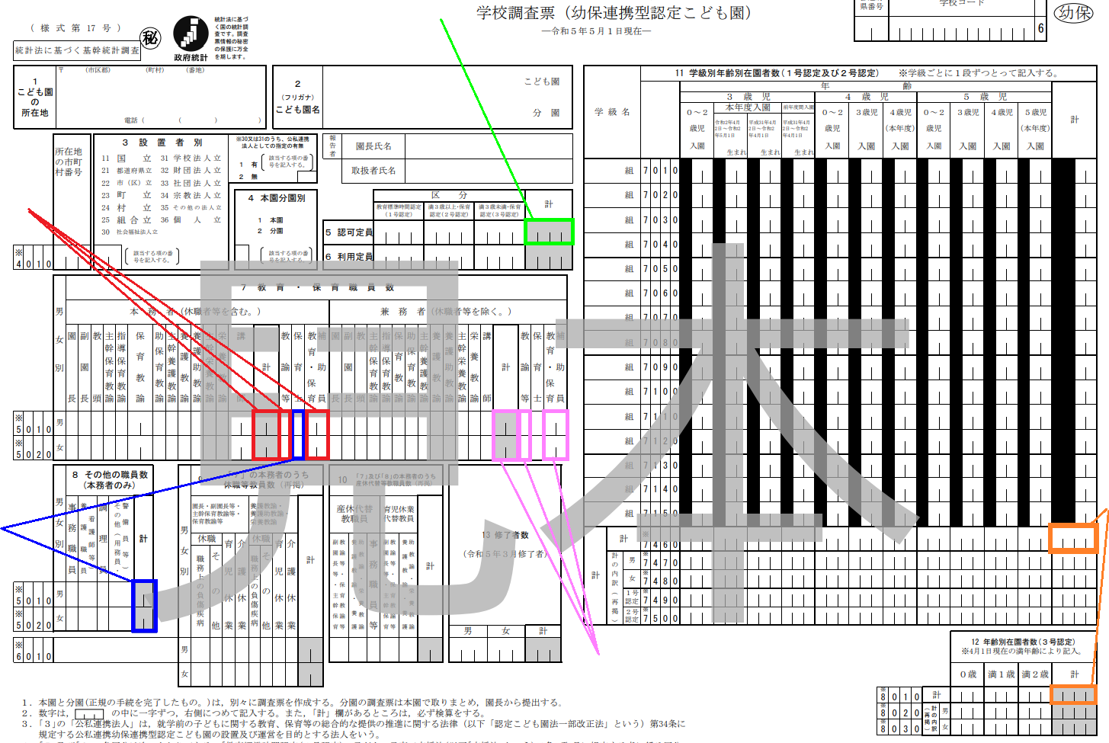
D）収容定員数に転記

A）本務教員に
合計を転記

E）生徒・園児数に転記

C）本務職員に
合計を転記

B）兼務教員に
合計を転記

↓↓↓ 学校基本調査（幼稚園用 文部科学省宛提出）の書式です。 転記個所を確認ください。 ↓↓↓

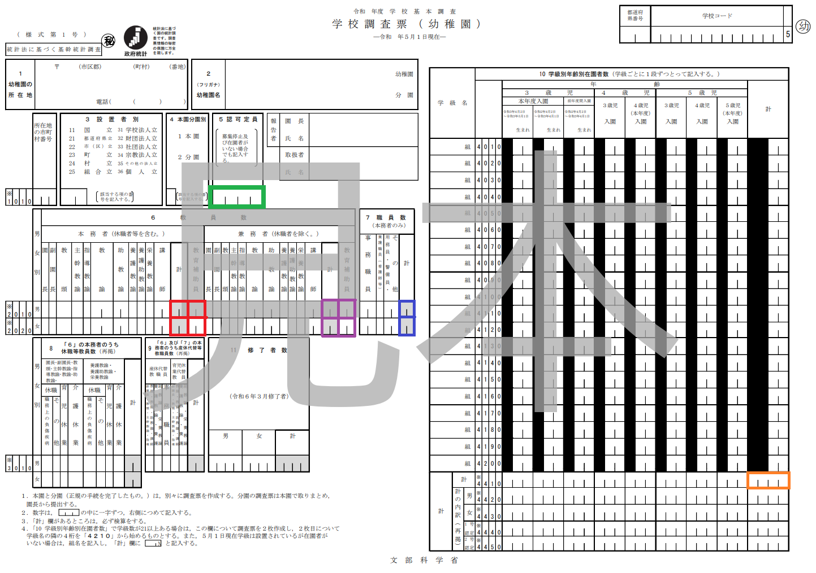

D）収容定員数に転記

A）本務教員に
合計を転記
B）兼務教員に
合計を転記
C）本務職員に
合計を転記

E）生徒・園児数に転記

作業３
作業３
矢印の下にあるカラー欄に、学校(園)ごとに記入してください
灰色部分、該当しない費目は、入力不要です
注） 同じ内容を複写して、複数個所に入れる際は「コピー＆値貼り付け」でお願いします。
（「切り取り＆貼り付け」を行うと、正しい数値を反映できません）

 | 資 金 収 支 計 算 書 （ 収 入 の 部 ）
 |  |  |  | （令和7年4月1日～令和8年3月31日 単位：円）
 | 区 分 学校名

 | a 学生生徒等納付金収入
 | 内 訳 | （1） | 授業料収入
 |  | （2） | 入学金収入
 |  | （3） | 施設設備資金収入
 |  | （4） | 施設等利用給付費収入（幼稚園・こども園のみ）
 |  | （5） | 施設型給付費収入（幼稚園・こども園のみ）
 |  | （6） | その他（(1)～(5)以外の収入）
 | b 手数料収入
 | 内 訳 | （1） | 入学検定料収入
 |  | （2） | その他（（1）以外の収入）
 | c 寄付金収入
 | d 補助金収入
 | 内 訳 | （1） | 国庫補助金収入
 |  | （2） | 地方公共団体補助金収入
 |  | (2)内訳 | ① 授業料等減免費負担金収入 （専修学校専門課程のみ）
 |  |  | ② ①以外の地方公共団体補助金収入
 |  |  | （②のうち、学費負担 軽減目的補助金）
 |  | （3） | 施設型給付費収入（幼稚園・こども園のみ）
 | e 資産売却収入
 | f 付随事業・収益事業収入
 | 内 訳 | （1） | 施設等利用給付費収入（幼稚園・こども園のみ）
 |  | （2） | その他（（1）以外の収入）
 | g 受取利息・配当金収入
 | h 雑収入
↓ | i 借入金等収入
 | 内 訳 | （1） | 長期借入金収入
 |  | （2） | 短期借入金収入
下に続きます！ |  | （3） | 学校債収入
 | j 計

↓ | 資 金 収 支 計 算 書 （ 支 出 の 部 ）
 |  |  |  | （令和7年4月1日～令和8年3月31日 単位：円）

下に続きます！ | 区 分 学校名

↓ | a 人件費支出
 | 内 訳 | （1） | 教員人件費支出
 |  | 内 訳 | 本 務 教 員
下に続きます！ |  |  | （うち所定福利費）
 |  |  | 兼 務 教 員
 |  | （2） | 職員人件費支出
↓ |  | 内 訳 | 本 務 職 員
 |  |  | （うち所定福利費）
 |  |  | 兼 務 職 員
下に続きます！ |  | （3） | 役員報酬支出
 |  | （4） | 退職金支出
 |  | （5） | その他 ((1)(2)(3)(4)以外の支出）
↓ | b 教育研究（管理）経費支出
 | c 借入金等利息支出
 | d 借入金等返済支出
下に続きます！ | e 施設関係支出
 | 内 訳 | （1） | 土地支出
 |  | （2） | 建物支出
↓ |  | （3） | 構築物支出
 |  | （4） | その他 （(1)(2)(3)以外の支出）
 | f 設備関係支出
これで終了です | 内 訳 | （1） | 教育研究用機器備品支出
 |  | （2） | 図書支出
 |  | （3） | その他 ((1)(2)以外の支出）
 | g 計

